Test Modell
Testbericht
für Modul: | Modell
von Test-Person: | Alexander Betto, Nils Weißenberger
Für jede Komponente ist eine eigener Testbericht zu erstellen! Die Komponenten für den Test und die Testberichte bitte im EIGENEN Gruppenordner ablegen. |  |  |  |  |  | Testübersicht

Einstellungen für alle Tests (z. B. Parameter, Simulationsschrittweite,…)
Parameter (aus Matlab Skript)
Lenkwinkel: delta_F [rad] delta_F = 0.1; % Laengsgeschwindigkeit: v_cx_K [m/s] v_cx_K = 100; % Masse Fahrzeug: m [kg] m = 1978; % Massentraegheitsmoment des Fahrzeugs um die Hochachse z: J_zz [kg_m^2] J_zz = 3255.86; % Radstand: l [m] l = 2.8; % Abstand Vorderachse-Schwerpunkt: l_v [m] l_v = 1.45; % Abstand Hinterachse-Schwerpunkt: l_h = l-l_v [m] l_h = l - l_v; % Achs- und Seitensteifigkeit an der Vorderachse: c_v [N/rad] c_v = 1.2E5; % Achs- und Seitensteifigkeit an der Hinterachse: c_h [N/rad] c_h = 2.5E5 ; % Lenkuebersetzung: i_L i_L = 15;
 |  |  |  |  | Testübersicht

Simulationsdaten
Schrittweite | 0.01
solver | ode1 (euler)

Testfälle
Testfall-ID | Testfall-Name | Anforderungs-ID | Vorbedingungen und Eingänge | Aktionen | Erwartetes Ergebnis | Ergebnis | Bewertung | Kommentar
001 | Test auf alle Eingänge = 0 | 2 | Parameter geladen. v_cx_K = 0 delta_F = 0° | Simulation T = 10s | Error | Error | i. O.
002 | Test auf alle Eingänge = 0 | 2 | Parameter geladen. delta_F = 0 v_cx_K = 1, da Teilen durch null nicht möglich! | Simulation eines Zeitschritts. | a_cx_K = 0 a_cy_K = 0 F_cx_K = 0 F_cy_K = 0 psi_dot_K = 0 beta_K = 0 | a_cx_K = 0 a_cy_K = 0 F_cx_K = 0 F_cy_K = 0 psi_dot_K = 0 beta_K = 0 | i. O.
Erwartetes Ergebnis
003 | Test mit Eingangsvariablen (s.Oben) | 2 | Parameter geladen. | Simulation t = 2 | a_cx_K = "längsbeschleunigung bleibt null" a_cy_K = "Querbeschleunigung steigt und Pendelt ein" F_cx_K = "Längskraft bleibt null" F_cy_K = "Querkraft steigt und pendelt sich ein" psi_dot_K = "Giergeschwindigkeit steigt und pendelt sich ein" beta_K = "negativer Schräglaufwinkel und pendelt sich ein" Anmerkung: Erwartetes Ergebnis anhand der Vorlage von Prof. Göbel bei ähnlich gewälten Parametern! (vernachlässigt: Lenkwinkelsprung) | 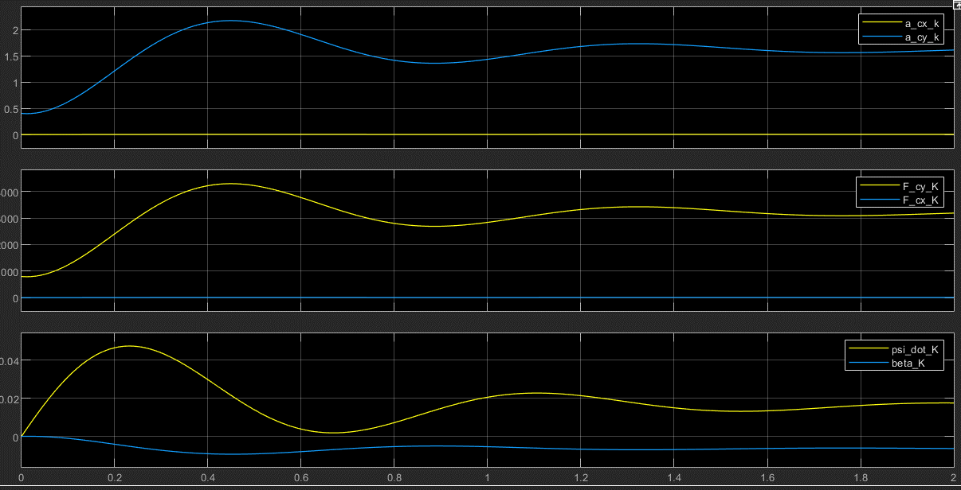 a_cx_K = "längsbeschleunigung bleibt null" a_cy_K = "Querbeschleunigung steigt und Pendelt ein" F_cx_K = "Längskraft bleibt null" F_cy_K = "Querkraft steigt und pendelt sich ein" psi_dot_K = "Giergeschwindigkeit steigt und pendelt sich ein" beta_K = "negativer Schräglaufwinkel und pendelt sich ein" | i. O.

Test Auswertung
Testbericht
Modul: | Auswertung
von Test-Person: | Alexander Betto, Nils Weißenberger
Für jede Komponente ist eine eigener Testbericht zu erstellen! Die Komponenten für den Test und die Testberichte bitte im EIGENEN Gruppenordner ablegen.

Einstellungen für alle Tests (z. B. Parameter, Simulationsschrittweite,…)
Parameter (aus Matlab Skript)
 |  |  |  |  | Testübersicht

Simulationsdaten
Schrittweite | 0.01
solver | ode1 (euler)

Testfälle
Testfall-ID | Testfall-Name | Anforderungs-ID | Vorbedingungen und Eingänge | Aktionen | Erwartetes Ergebnis | Ergebnis | Bewertung | Kommentar
001 | Alle Eingänge auf 0 | 8 | Einangsparameter = 0. | Simulationsschritt | Werte im Scope = 0 | 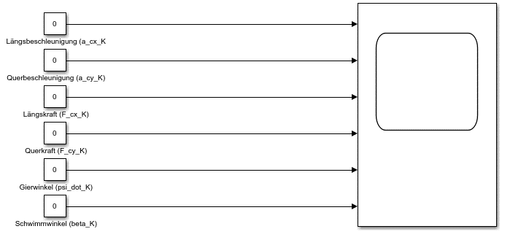 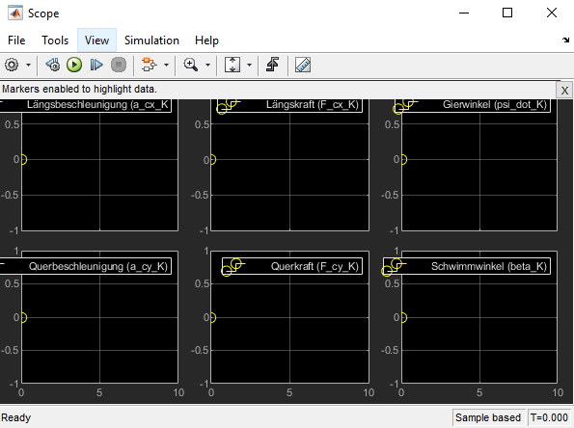 Werte im Scope = 0 | i. O.
002 | Test auf Korrekte Übernahme der Werte aus Test Modell: Testfall-ID 003 | 8 | Parameter aus Skript laden. Simulation mit gegebenen Parametern (vgl. Test Modell: Testfall-ID 003) | Scope öffnen | Variation der Parameter, Übereinstimmung der Grafiken (s. Testfall-Name) | Variation der Parameter | i. O.

Vorlage_Erwartetes Ergebnis
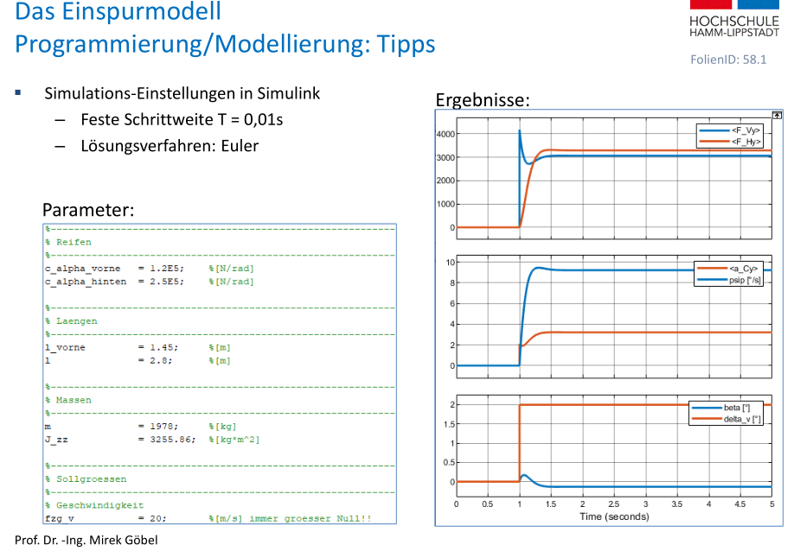

Testübersicht

